Sheet3
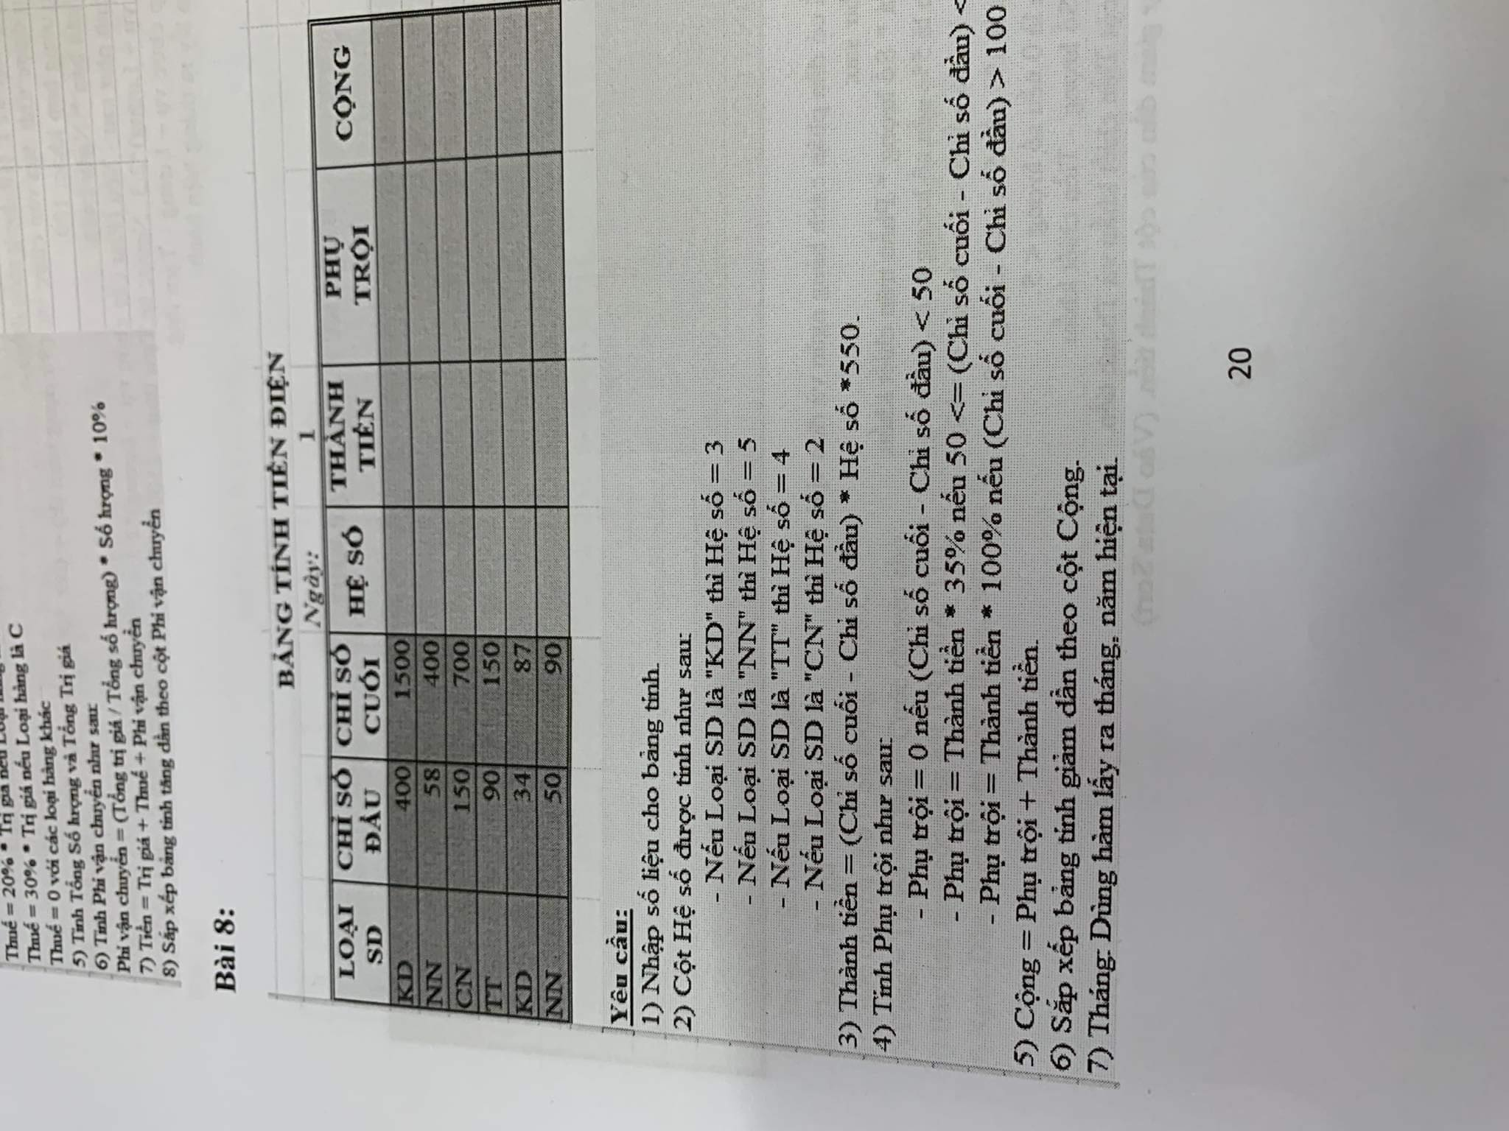

NN | 4
KD | 3
TT | 5
CN | 2
NN | 4
CN | 2
KD | 3
TT | 5

 |  | Tháng và năm hiện tại
 |  | 7/2023

